Лист1
Наименование | Фотография товара | Опт цена | Заказ | Итог
27.5 CUBE AIM black n red 2016 ( рама 18") | 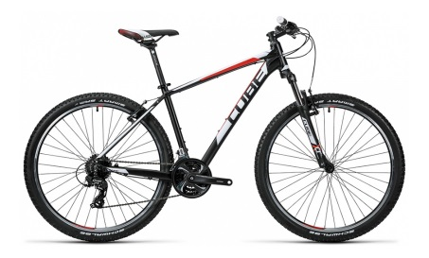 | 32,390.00 |  | 0
27.5 CUBE AIM PRO black n green 2016 ( рама 18") | 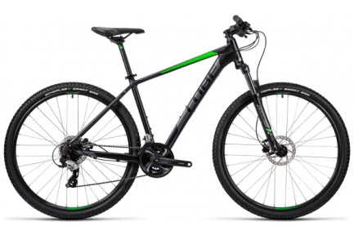 | 36,190.00 |  | 0
27.5 CUBE AIM PRO blue n flashred 2016 (рама 18") | 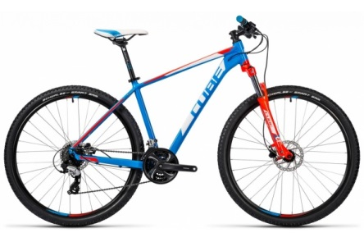 | 37,390.00 |  | 0
27.5 CUBE AIM SL black n white 2016 ( рама 18") | 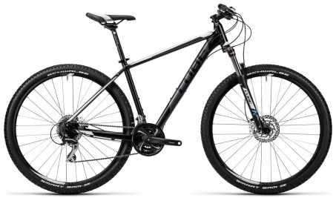 | 38,990.00 |  | 0
27.5 CUBE AIM SL kiwi'n'blue (рама 18") | 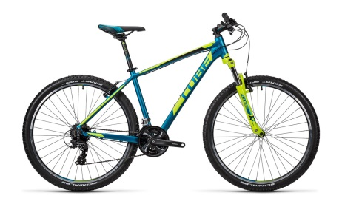 | 38,990.00 |  | 0
27.5 CUBE AIM SL red'n'black (рама 18") | 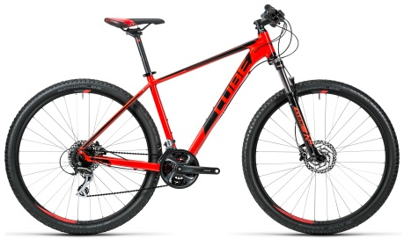 | 38,990.00 |  | 0
27.5 CUBE ANALOG blue n kiwi 2016 ( рама 18") | 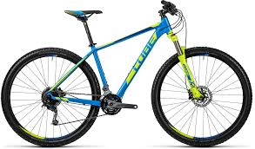 | 47,190.00 |  | 0
29 CUBE AIM PRO blue n flashred 2016 ( рама 17") | 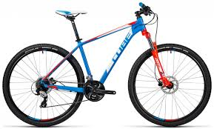 | 36,190.00 |  | 0
29 CUBE AIM SL black n white 2016 ( рама 17") | 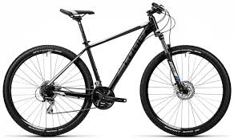 | 38,990.00 |  | 0
29 CUBE AIM SL black n white 2016 ( рама 19") |  | 38,990.00 |  | 0
29 CUBE ANALOG blue n kiwi 2016 ( рама 19") |  | 47,190.00 |  | 0
29 CUBE ANALOG blue'n'kiwi (рама 17") |  | 45,590.00 |  | 0

